상품제안서
페니체 프리미엄 데스크매트 및 마그넷 홀더 | 상품코드: S43945

 |  |  |  |  |  |  | 02-713-8555 | www.synergygift.co.kr
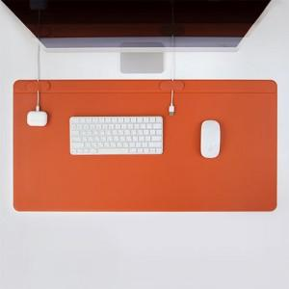

【상세/제작정보】 | <p><span style="font-size: 14pt;">* 100개 이하 제작 불가능 &amp; 컬러 MOQ 100개당 1가지 컬러 제작 가능합니다.</span></p><p><span style="font-size: 14pt;">&nbsp;</span></p><p><span style="font-size: 14pt;">* 박 인쇄비&nbsp;</span><span style="font-size: 18.6667px;">인쇄 사이즈 4X2cm 이내 기준입니다.</span><span style="font-size: 14pt;">​</span></p><p>&nbsp;</p>

【인쇄/포장옵션】 | 불박, 금박, 은박 / 포장불가능

【공급단가】 | 수량 | 100~ | 300~ | 500~ | 1,000~ | 3,000~
*VAT별도 | 단가 | 40,200원 | 39,200원 | 37,000원 | 35,800원 | 34,000원

【상품 URL】 | https://www.synergygift.co.kr:443/src/goods_detail.php?gdno=43945

